1-Data VGRHK_Tom MALL
Artikelnummer* | Produktbenämning* | Pris* | Valuta* | Antal enheter i pris* | Säljenhet* | Beställs i multiplar av* | Minsta beställningskvantitet* | Momssats* | Antal dagar för leverans | Leveransbeskr. (ers. dagar) | Bassortiment ("tumme upp")* | Saldo | Sökord | Webblänk till bild | Webblänk till produktblad | UNSPSC (00.00.00.00) | Utförligare beskrivning | Tillverkare | Tillverkarens artnr. | Globalt ID | Kvalificerare globalt ID | Ersätter artikelnummer | Tillhör produkt | Tilläggsfrågor | Förpackas* | Presentation* | Automatisk leveranskvittens | Visa i alternativ best. | Jämförelsepris | Enhetstyp i jämförelsepris | Antal enheter i jfrpris | Prisinformation | Extra beskrivningsfält | Flöde* | Inre enhetstyp | Antal inre enheter i säljenhet | Riskbeskrivning | Kommentar till beställare | Miljömärkning | Formulär

Denna flik är endast för information!
Fyll inte i produkter i denna fil, utan använd den fil som VGR
skickar ut för ifyllnad när produkter efterfrågas.

2-Mall VGRHK m ifyllnadsanv.
Fält VGRhanterad katalog | Artikelnummer* | Produktbenämning* | Pris* | Valuta* | Antal enheter i pris* | Säljenhet* | Beställs i multiplar av* | Minsta beställningskvantitet* | Momssats* | Antal dagar för leverans | Leveransbeskr. (ers. dagar) | Bassortiment ("tumme upp")* | Saldo | Sökord | Webblänk till bild | Webblänk till produktblad | UNSPSC (00.00.00.00) | Utförligare beskrivning | Tillverkare | Tillverkarens artnr. | Globalt ID | Kvalificerare globalt ID | Ersätter artikelnummer | Tillhör produkt | Tilläggsfrågor | Förpackas* | Presentation* | Automatisk leveranskvittens | Visa i alternativ best. | Jämförelsepris | Enhetstyp i jämförelsepris | Antal enheter i jfrpris | Prisinformation | Extra beskrivningsfält | Flöde* | Inre enhetstyp | Antal inre enheter i säljenhet | Riskbeskrivning | Kommentar till beställare | Miljömärkning | Formulär
Ifyllnadsexempel/ Ifyllnadsalternativ | Leverantörens artikelnummer | Produktbenämning Testartikel styckpris | 1 | SEK | 1 | Styck | 1 | 1 | 25 | 3 |  | N |  | Sökord | https://www.vgregion.se/contentassets/981ce877b00147bebedfc4c77895c55c/cropped-vgr18-kodepositphotos_59096337_original_06615.jpg?w=864 | https://alfresco.vgregion.se/alfresco/service/vgr/storage/node/content/workspace/SpacesStore/79c969b9-01ac-4759-90e9-a799a65091ca?a=false&guest=true | 42.22.00.00 | Utförligare beskrivning | Tillverkare | Tillverkarens artnr. |  |  | Ersätter artikelnummer | Tillhör produkt | Tilläggsfrågor, tex Ange färg | F | N | N | N |  |  |  | Prisinformation | Extra beskrivningsfält | NORMAL |  |  | Riskbeskrivning | Kommentar till beställare
 | Leverantörens artikelnummer2 | Produktbenämning Testartikel förpackningspris | 100 | SEK | 1 | Förpackning | 1 | 1 | 25 | 0 | Enligt avtal | N |  | Sökord | https://www.vgregion.se/contentassets/981ce877b00147bebedfc4c77895c55c/cropped-vgr18-kodepositphotos_59096337_original_06615.jpg?w=864 | https://alfresco.vgregion.se/alfresco/service/vgr/storage/node/content/workspace/SpacesStore/79c969b9-01ac-4759-90e9-a799a65091ca?a=false&guest=true | 42.22.00.00 | Utförligare beskrivning | Tillverkare | Tillverkarens artnr. |  |  | Ersätter artikelnummer | Tillhör produkt | Tilläggsfrågor, tex Ange färg | F | N | N | N |  |  |  | Prisinformation | Extra beskrivningsfält | NORMAL | Styck | 100 | Riskbeskrivning | Kommentar till beställare

Ifyllnadskrav (system) | Obligatoriskt | Obligatoriskt | Obligatoriskt | Obligatoriskt | Valfritt | Obligatoriskt | Valfritt | Valfritt | Obligatoriskt | Valfritt | Valfritt | Obligatoriskt | Valfritt | Valfritt | Valfritt | Valfritt | Valfritt | Valfritt | Valfritt | Valfritt | Valfritt | Valfritt | Valfritt | Valfritt | Valfritt | Valfritt | Valfritt | Valfritt | Valfritt | Valfritt | Valfritt | Valfritt | Valfritt | Valfritt | Valfritt | Valfritt | Valfritt | Valfritt | Valfritt | Valfritt | Valfritt
Ska fyllas i för katalog till VGR | Ja | Ja | Ja | Ja, SEK | Ja (Ifylls automatiskt med 1 om inget anges) | Ja | Ja (Ifylls automatiskt med 1 om inget anges) | Ja (Ifylls automatiskt med 1 om inget anges) | Ja | Ja, måste vara mer än 0 (noll) och värde får inte utelämnas. | Ja, ifylls om antal dagar för leverans är tomt eller ifyllt 0 (noll), detta värde skriver över Antal dagar för leverans. | Ja, Ange N | Nej | Ja, Ange relevanta kompletterande sökord (som inte redan omfattas i benämning eller kompletterande produktinformation) | Ja | Valfritt | Ja | Valfritt | Valfritt | Valfritt | Valfritt | Valfritt | Ja, om produkten ersätter en annan. | Nej, Används ej för VGR e-handelssystem | Valfritt | Ja (Ifylls automatiskt med F om inget anges) | Ja, N(Ifylls automatiskt med N om inget anges) | Ja, N (Ifylls automatiskt med N om inget anges) | Ja, N (Ifylls automatiskt med N om inget anges) | Valfritt | Valfritt | Valfritt | Valfritt | Valfritt | Ja, NORMAL (Ifylls automatiskt med NORMAL om inget anges) | Valfritt | Valfritt | Valfritt | Ja, Frakt och/eller småorderavgift kan tillkomma på denna produkt. | Valfritt | Nej, Anges endast vid VGR-beslutade formulär
Ifylls av: | Leverantör/Kundservice VGR | Leverantör/Kundservice VGR | Leverantör/Kundservice VGR | Leverantör | Leverantör | Leverantör | Leverantör | Leverantör | Leverantör | Leverantör | VGR KS/Levadmin | Leverantör/Kundservice VGR | N/A | Leverantör | Leverantör | Leverantör | Leverantör | Leverantör | Leverantör | Leverantör | Leverantör | Leverantör | Leverantör | Leverantör | Leverantör | Systemgenererat | Systemgenererat | Systemgenererat | Systemgenererat | Leverantör | Leverantör | Leverantör | Leverantör | Leverantör | Systemgenererat | Leverantör | Leverantör | Leverantör | VGR KS/Levadmin | Leverantör | VGR Levadmin
Datatyp | Text (100) | Text (255) | Decimaltal (13,5) | Text (3) | Decimaltal (9,2) | Text (20) | Decimaltal (13,3) | Decimaltal (13,3) | Heltal (2) | Heltal (2) | Text (30) | Text (1) | Decimaltal (13,3) | Text (1000) | Text (255) | Text (255) | Text (30) | Text (2000) | Text (40) | Text (50) | Text (40) | Text (20) | Text (40) | Text (255) | Text (255) | Text (1) | Text (1) | Text (1) | Text (1) | Decimaltal (13,5) | Text (20) | Decimaltal (9,2) | Text (255) | Text (255) | Text (20) | Text (20) | Decimaltal (11,2) | Text (255) | Text (255) | Text (255) | Text (255)
Defaultvärde |  |  |  |  | 1 |  | 1 | 1 |  |  |  |  |  |  |  |  |  |  |  |  |  |  |  |  |  | F | N | N | N |  |  |  |  |  | NORMAL
Beskrivning VGR | Produktens artikelnummer. Detta numret ska alltid vara unikt. | Leverantörens (säljande part till VGR) produktbenämning | Det överenskomna priset. Ska alltid anges exkl moms. | Valuta enligt avtal VGR. Normalt anges SEK om inget annat överenskommits med VGR. (Se systembegränsningar i flik "Fält VGRH_Förklaring) | Prisbasen för varan. Är oftast 1 men ska vara högre priset inte är baserat på 1 styck / 1 förpackning / 1 pall. Exempel 1: Om priset är baserat på 1 styck penna så ska detta värde sättas till 1. Exempel 2: Om priset är baserat på 1000 pennor så ska detta fält sättas till 1000. OBS! Detta fält ska inte användas för att beskriva inneliggande enheter i en förpackning - Det görs i "Antal inre enheter i säljenhet" Om inget värde fylls i detta fält, tolkas detta fält = 1. | Enheten som produkten kommer säljas i. Exempel på units är styck, förpackning, bur, meter, cl. | Produkten säljs i multipel av #Säljenhet. T.ex. papper som säljs i förpackningar om enbart 500 ark (tillåter köp av 500, 1000, 2000 men inte 750). Om inget värde fylls i detta fält, tolkas detta fält = 1. | Minsta beställningskvantitet som krävs för att det ska bli en beställning. Förekommer ingen gräns anges värde 1 | Varans momssats. Anges numeriskt såsom 6, 12, 25 (utan % tecken) | Leveranstid. Anges i antal dagar om annan leveranstid skall gälla än generell avtalad leveranstid. VIKTIGT ATT 1 eller mer anges, värde får inte anges med 0 (noll) eller utelämnas. | Kommentar i fritext avseende leveranstid kan anges ISTÄLLET för antal dagar. Om detta fält fylls i så visas EJ fält LEDTID för beställare utan värde i detta fält visas istället. | Flagga för avtalsprodukt som utgör kundens bassortiment. Y = Bassortiment; N = Övrigt sortiment. Ange värde [N] för VGR | Används ej för VGR e-handelssystem | Sökord, synonymer till produkter, plural/singular variant av ord, m.m . Anges för att produkten ska bli sökbar med andra ord som inte framgår av benämning. Flera sökord kan anges separerade med kommatecken | Webbplatsadressen till webbsida som visar bild på produkten. Länken får inte innehålla några blanksteg. Länken ska starta med http:// eller https:// och ska peka direkt mot bilden. Totalt antal tecken i länken får max vara: 255 Rekommenderat att länken slutar med *.jpg eller *.gif. Rekommenderad bildstorlek = 240 x 300 pixlar (bredd x höjd). Om bilden är för stor finns risk att det blir lister att scrolla för att kunna se hela bilden. | Länk till utförligare beskrivning på leverantörens webbsida. Måste börja med http://. Ex produktblad. | Värdet för den UNSPSC-kod som avses för produkten. www.GS1.se/UNSPSC. Valideras mot UNSPSC version 14.08. Koden anges med punkter likt: XX.XX.XX.XX | Leverantörens (säljande part till VGR) utförliga benämning produktbenämning. Helst inte över 350 tecken pga tekniska begränsningar. | Tillverkarens/Producentens namn | Tillverkarens/Producentens produktnummer. Antingen säljarens egna nummer, eller ursprungstillverkarens produktnummer för varan. | Produktens artikelnummer enligt GS1. För mer info om GTIN www.gs1.se/GTIN . Detta fält måste formateras till text för att bli korrekt återgivet. OBS! Detta fält måste formateras till text för att GTIN-numret ska framställas korrekt. | Kvalificerare för globalt ID. Ange värde: EAN13 för VGR om produkten har ett angivet Globalt ID/GTIN-nummer. | Anger om produkten ersätter en annan produkt. Ange den ersatta produktens artikelnummer här. T.ex. vid nya artikelnummer eller ersättningsvara. | Anger om produkten är ett tillbehör/reservdel/passar till en annan produkt. Ange andra produktens artikelnummer. | Strukturerade frågor. Beställaren kan eller måste svara på dessa när produkten adderas till varukorgen. T.ex. Färg;Storlek[*];Namnbricka; (även Färg[];Storlek[*];Namnbricka[]; fungerar) där Storlek[*] är ett obligatoriskt fält. Observera att varje fält, även det sista, måste avslutas med ett semikolon (;) | Kod som anger om varan beställs i exakt volym/antal eller om leveransvolymen kan skilja sig något från beställd volym. T.ex. vid beställning av 10 Kg kött kan leveransen bli 10.3 Kg och därmed kommer fakturerat pris variera mot beställt totalt pris. F = Fast, V = Varierande. Om inget värde fylls i detta fält, tolkas detta fält = F. | Kan användas för att indikera att varan är en annonsvara eller nytillkommen vara. A = Annons; N = Normal Normalt anges värde: N för VGR | Om detta fält är 'Y' kommer varan leverenskvitteras automatiskt (Se systembegränsningar i flik "Fält VGRH_Förklaring") | Om detta fält är 'Y' kommer produkten synas under fliken alternativ i beställningsgränssnittet. Ange värde: N för VGR (Se systembegränsningar i flik "Fält VGRH_Förklaring") | Jämförelsepris. T.ex. pris per 1 kg. | Enheten som ska användas för jämförelsepris om detta är angivet. T.ex. kg | Antal enheter i jämförelsepris | Ytterligare information om priset. | Kompletterande produktinformation. T ex tvättråd eller varans mått. | Anger vilket flöde en beställning av produkt kommer ta genom Proceedos system. För VGR lämnas fältet tomt eller NORMAL skrivs in. (Se systembegränsningar i flik "Fält VGRH_Förklaring") | Används för att beskriva inneliggade produkters enhet. Vanligt förekommande kan vara styck, liter, cl, mm, m, cm. Se även exempel och jämförelse mot Produktkatalog i separat flik. | Antalet ingående produkter i den flerpack eller blandad förpackning som specificeras. Se även exempel och jämförelse mot Produktkatalog i separat flik. | Beskrivning av gift. Anges i text. T ex giftig, självantändande ämnen etc. | Kommentar som visas för beställaren. | Miljömärkning enligt definierade koder (se även separat flik Miljömärkning). Fler värden kan fyllas i genom semikolonseparering (utan blanksteg) VGR använder nedan: Fairtrade=Z15 KRAV=Z04 EU-ekologiskt=Z38 MSC-märkt fisk=Z40 Övrigt miljöalternativ/Grön prick=Q01 (Se systembegränsningar i flik "Fält VGRH_Förklaring") | Anges endast vid VGR-beslutade formulär
Vismas Fältinformation | Artikelnummer. (ITEMID) | Kort beskrivning av produkt. Observera att det måste utgöra en fullgod beskrivning av produkten. T.ex. får inte svåra förkortningar användas eller enbart typbeteckningar. (ITEMNAME) | Nettopris anges exkl. moms. Pris gäller för X antal enheter där X = #Antal enheter i pris. 'Tusen' avskiljare är inte tillåtet. (PRICE) | Valuta. Den valuta #Pris avser. | Antal enheter som inkluderas i priset. Detta är skilt från 1 endast om priset ej motsvarar minsta säljbara enhet (#Säljenhet). Exempel: #Säljenhet = ark, men priset är inte per ark utan per 1000 ark, 200 SEK/1000 ark. #Antal enheter i pris är då 1000. Normalt är detta värde lika med 1. Observera att detta inte är antal inre enheter i #Säljenhet. (QUANTITYINPRICE) | Enhet för pris, ex 100 SEK / 500 ark. (Ex. st, ark, kg) (UNIT) | Produkten säljs i multipel av #enhet. T.ex. papper som säljs i förpackningar om enbart 500 ark (tillåter köp av 500, 1000, 2000 men inte 750). (ORDERMULTIPLE) | Minsta antal enheter som måste beställas. Kan användas för att tydliggöra exempelvis att även om papper endast säljs i buntar om 500 ark måste kunden minst beställa 2500. Förekommer ingen gräns anges värde 1. (MINORDER) | Momssats i antal procent. (VAT) | Leveranstid. Anges i antal dagar om annan leveranstid skall gälla än tidigare angiven generell leveranstid. (ETA) | Kommentar avseende leveranstid kan anges ISTÄLLET för antal dagar. (ETATEXT) | Flagga för avtalsprodukt som utgör kundens bassortiment. Y = Bassortiment; N = Övrigt sortiment. (PRIORITY) | Lagersaldo. Antal #säljenheter i lager. Måste uppdateras för att vara aktuell. | Sökord, synonymer till produkter, plural/singular variant av ord, m.m. (SEARCHWORDS) | Länk till bild på leverantörens webbsida. Måste börja med http: | Länk till utförligare beskrivning på leverantörens webbsida. Måste börja med http: | Global kategoriseringskod. (UNSPSC) | Utförligare beskrivning av produkten. (LONGDESC) | Tillverkarens namn. (MANUFACTURER) | Tillverkarens artikelnummer. (MFRITEMID) | Produktens EAN-nummer (EAN) | Kvalificerare för globalt ID. 'EAN' om produkten har ett angivet EAN-nummer. | Produkt ersätter dessa artikelnummer (leverantörens artikelnummer). T.ex. vid nya artikelnummer eller ersättningsvara. (REPLACESITEM) | Produkten kan kopplas till ett huvudartikelnummer (antingen leverantörens eller tillverkarens). Exempel: denna produktrad är en 'Bläckpatron' som passar till skrivare nämnda i detta fält. (SUBITEMOF) | Strukturerade frågor. Beställaren kan eller måste svara på dessa när produkten adderas till varukorgen. T.ex. Färg;Storlek[*];Namnbricka; (även Färg[];Storlek[*];Namnbricka[]; fungerar) där Storlek[*] är ett obligatoriskt fält. Observera att varje fält, även det sista, måste avslutas med ett semikolon (;) (QUESTIONS) | Kod som anger om varan beställs i exakt volym/antal eller om leveransvolymen kan skilja sig något från beställd volym. T.ex. vid beställning av 10 Kg kött kan leveransen bli 10.3 Kg och därmed kommer fakturerat pris variera mot beställt totalt pris. F = Fixed; V = Variable. (PACKAGINGCODE) | Kan användas för att indikera att varan är en annonsvara eller nytillkommen vara. A = Annons; N = Normal (PRESENTATIONCODE) | Om detta fält är 'Y' kommer varan leverenskvitteras automatiskt. | Om detta fält är 'Y' kommer produkten synas under fliken alternativ i beställningsgränssnittet. | Jämförelsepris. T.ex. pris per 1 kg. (COMPAREPRICE) | Enhet för jämförelsepris. (COMPAREUNIT) | Antal enheter för framställande av pris. (COMPAREQUANTITYINPRICE) | Ytterligare information om priset. | Fält för extra information t.ex. 'Höjd = 200 mm', 'Bredd = 100 mm', 'Djup = 50mm'. (ADDDESC) | Vilket flöde en beställning av produkt kommer ta genom Proceedos system, i normala fall kan fältet lämnas tomt eller NORMAL skrivas in. | Inre enhetstyp. Exempel: En vara säljs som #Säljenhet = Kartong. Denna kartong innehåller 10 påsar. (INNERUNIT) | Antal inre enheter i säljförpackning (#Säljenhet). Exempel: En vara säljs som #Säljenhet = Kartong. Denna kartong innehåller 10 påsar. (QUANTITYINUNIT) | Beskrivning som av risken med användande av denna produkt. För specifik kategorisering hänvisas till kund. (RISKCLASSIFICATION) | Kommentar som visas för beställaren. | Miljömärkning | Formulär id av avancerade formulär
Notering INTERNT VGR (Innehållet i denna rad ska raderas om filen skickas till leverantör) | KS fyller i när man skickar till leverantör? | KS fyller i när man skickar till leverantör? | KS fyller i när man skickar till leverantör? |  |  | Här kan leverantören ange "vilken enhet man vill". Systemet har ingen validering eller styrning på vad som skrivs in. Det visas för Beställare som det är inskrivet. Vi bör rekommendera att leverantören anger Styck, Förpackning, Ark, Par osv om det är möljigt. | Det vanligaste är att värdet i detta fält är det samma som i Minsta beställningkvantitet, men det skulle kunna vara olika. Tex kan Minsta vara 10 men att man därefter kan köpa 11, 12, 44 |  | Ex Ska inte anges 0,25 utan 25 | OBS om värde utelämnas eller anges till 0 tolkas detta i systemet att vara Lagervara och en lagerhussymbol visas för beställare i sökträffsresultatet. Lagerhussymbol ska endast användas för produkter som hanteras av VGR intern leverantör Sisjödepån för varor som är lagerlagda. | OM leverantör inte fyllt i värde som anger 1 eller fler dagar ska texten Enligt avtal läggas in här av KS, Levadmin kontrollerar att det är korrekt ifyllt innan inläsning, om inte fyller levadmin i. | OBS måste vara N, KS kontrollerar att det står N, om inte fyller KS i innan man skickar till Levadmin för inläsning. Levadmin kontrollerar att det är korrekt ifyllt. |  |  | OBS Länkar som går till någon form av bildvisningsverktyg, tex Adobe Flash ska inte anges, då visas inte bilden i MP. Länken ska alltså gå direkt till bilden. Det går bara att angen en länk per produkt. Om man vill visa fler bilder kan leverantören skapa ett bildmontage som man sedan länkar till. Alternativt kan man länka till ett produktblad(separat fält) där fler bilder på produkten kan visas. | Produktblad, Bruksanvisning, Monteringsanvisning, Handhavandebeskrivning, Tvättråd mfl | På externa webbsidan för leverantörer finns information om de UNSPSC-koder som används i Proceedo | Om man klistrar in tex en punktlista och behåller formatet visas det likadant för beställare, se exempel (nedan, flik/dokument? |  |  |  |  |  |  |  |  |  |  |  |  |  |  |  |  |  |  |  |  | Denna text ska tas bort av KS när man skickar ut senaste katalogen till leverantören. Den läggs tillbaka av KS innan man skickar för inläsnng till Levadmin. Levadmin kontrollerar att detta är ifyllt innan inläsning, om inte lägger levadmin till texten. |  | Detta fält ska bara anges om produkt är kopplad till ett fritextformulär. Denna koppling gör Levadmin.

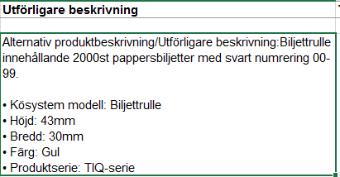
 |  |  |  |  |  |  |  |  |  |  |  |  |  |  |  |  |  | Utförligare beskrivning, se bilder nedan
Bilder nedanför ifyllnadsanvisningen ska bara användas av VGR internt, kanske ska vi ta fram separata dokument

 |  |  |  |  |  |  |  |  |  |  |  |  |  |  |  |  |  | Visualisering för Beställare

4-Exempel generell i fyllnad
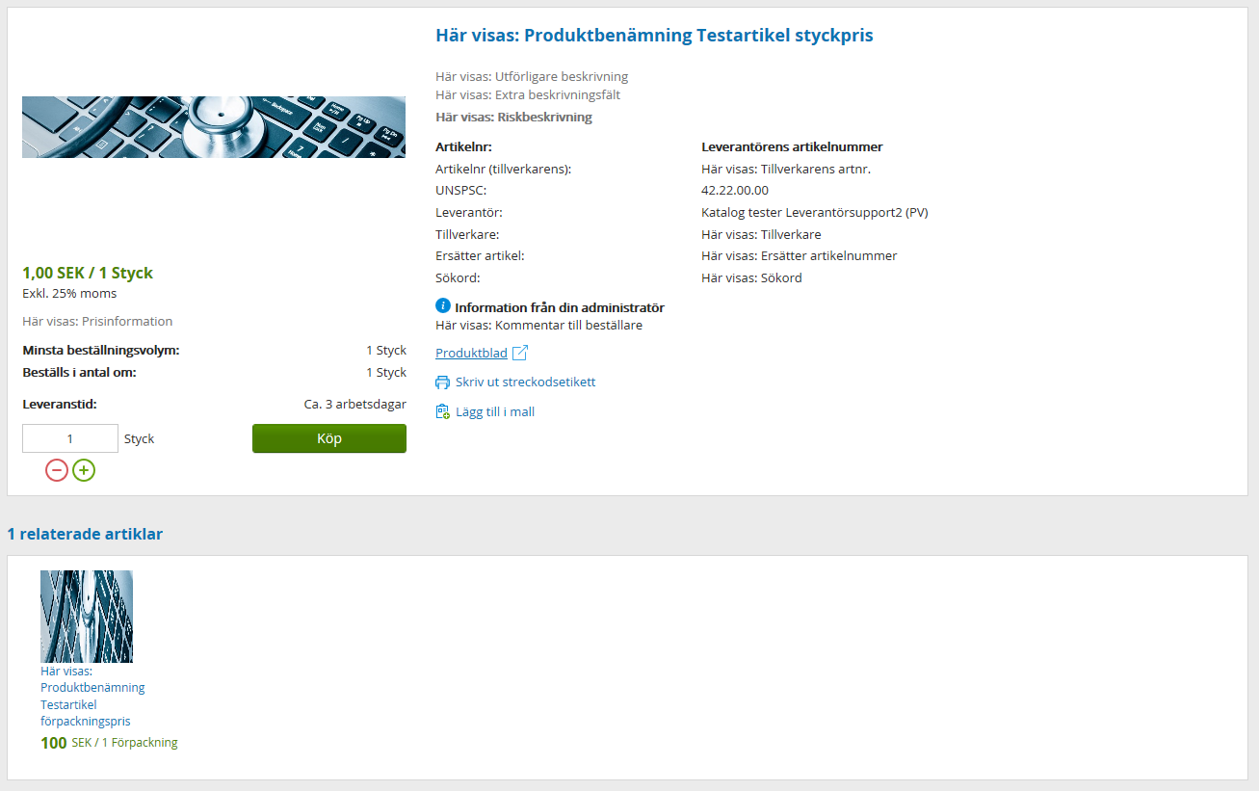
Syfte med korrekt ifyllnad
Det är viktigt att ni som leverantör tillhandahåller relevant produktinformation så att beställaren vid sökning i VGR e-handelssystem kan hitta rätt produkt utifrån sitt behov.
Tänk på!
Produktinformation anges på svenska.
Artikelnummer och benämningar som publiceras i katalogen är de som används vid fakturering.
Artikelnummer är unikt för respektive produkt.
Leverantören tillhandahåller ny katalog eller uppdaterar vid VGRs förfågan eller när produktinformation eller avtalsinformation ändras.
Katalogen måste vara godkänd av ansvarig hos VGR innan fakturering med nya priser får ske.
I avtalsområden med frekvent utbyte av artiklar skapas en rutin tillsammans med ansvarig VGR för uppdateringar i beställningssystemet.
Först när katalog är godkänd av ansvarig VGR kan beställningar läggas till leverantör.
Ordningen för ifyllnadsfälten/kolumnerna får inte ändras eller tas bort
Produkter som utgått och/eller som ersatts ska tas bort ur katalogen.
Bilder är av stor betydelse för Beställaren, så VGR önskar att alla produkter ska ha en länk till en tydlig och beskrivande bild.

Exempel produktpresentation
Exempel på produktpresentation från VGR e-handelssystem Marknadsplatsen 2.0/Visma Proceedo visas nedan. Det finns olika sätt att beskriva förpackningsstorlek. Det är viktigt att artikelbeskrivning innehåller information om vad publicerade priset relaterar till OCH att ”säljenhet” och ”enheter i pris” matchar priset. Se exempel nedan samt Flik 5-Styck och förpackning.
Nedan visas exempel på ifyllnad för produkt med Styckpris - Som Beställare ser den i Marknadsplatsen/Proceedo
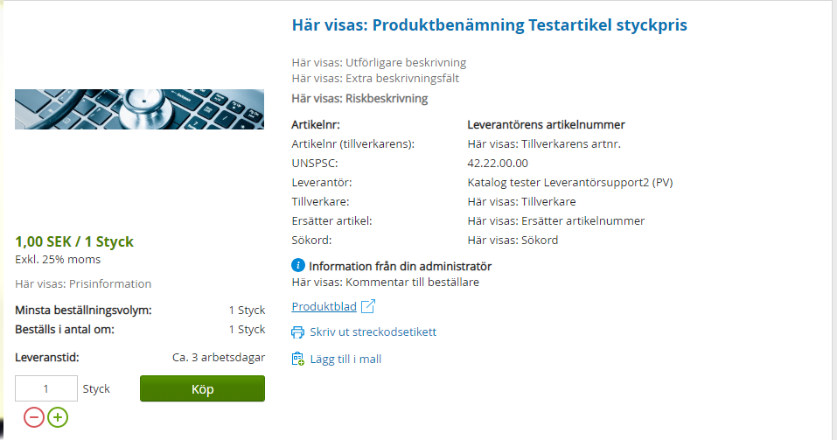

Nedan visas exempel på ifyllnad för produkt med Förpackningspris - Som beställare ser den i Marknadsplatsen/Proceedo
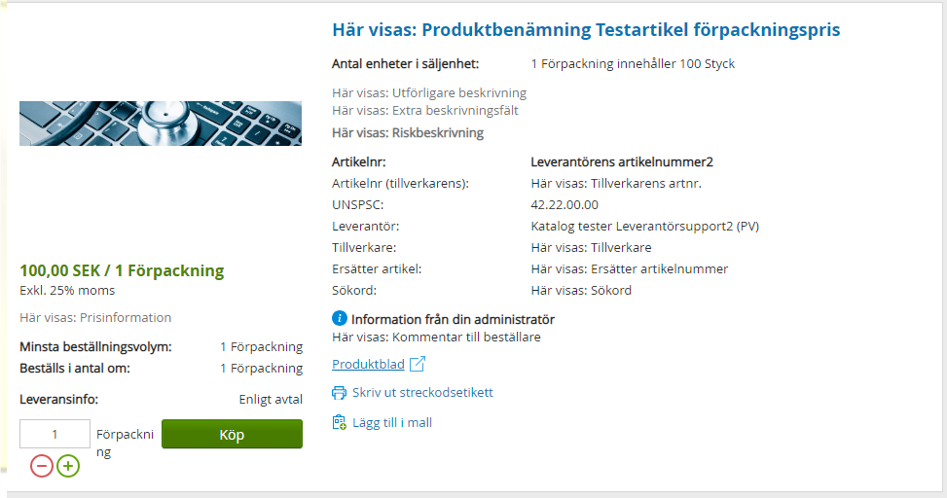

Nedan visas exempel på ifyllnad för produkt som har relaterade produkter (Tillhör produkt) - Som Beställare ser den i Marknadsplatsen/Proceedo

